suma częściowa
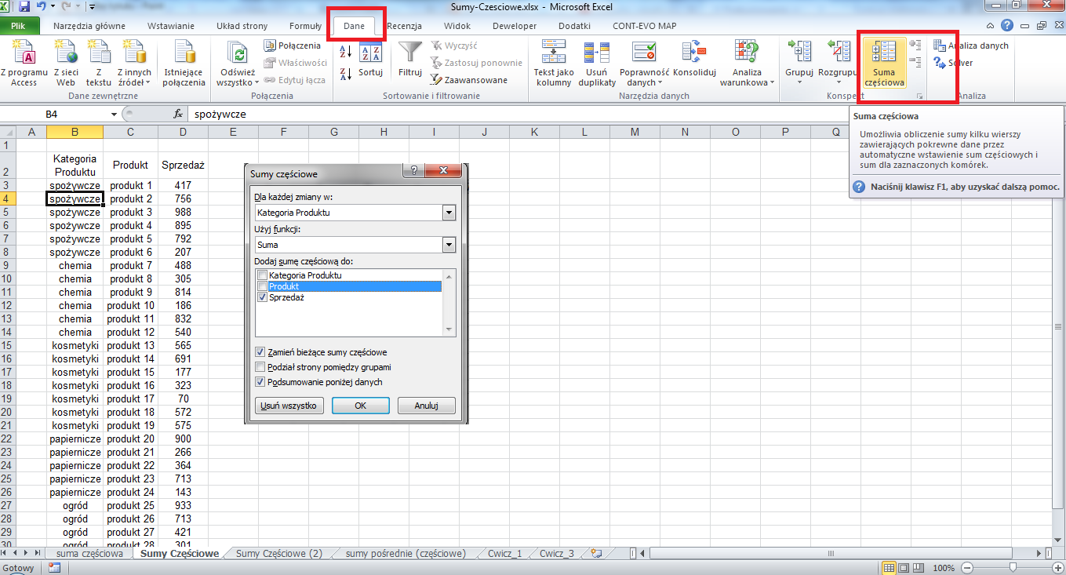
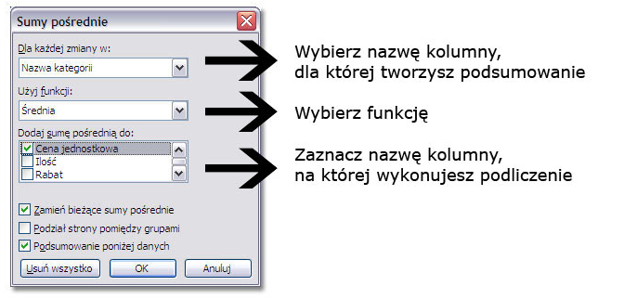
Narzędzie Sumy cześciowe pozwala na tworzenie wierszy podsumowujących dla danych grup listy. Za jego pomocą można prowadzić różne wyliczenia, na przykład: średnie wartości z okreslonych grup wierszy, liczba elementów w grupie, itd.
W pierwszej kolejności należy posortować dane po kolumnie zawierającej kryterium porządkowania, muszą one znajdować się w sąsiadujących wierszach.
W celu posortowania kolumny zawierającej dane, według których chcesz przeprowadzić grupowanie, zaznacz tę kolumnę, a następnie na karcie Dane w grupie Sortowanie i filtrowanie kliknij polecenie Sortuj od A do Z lub Sortuj od Z do A.
Na karcie Dane w grupie Konspekt kliknij przycisk Suma częściowa.

Sumy Częściowe (2)
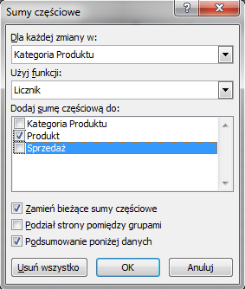
Kategoria Produktu | Produkt | Sprzedaż
spożywcze | produkt 1 | 417
spożywcze | produkt 2 | 756
spożywcze | produkt 3 | 988
spożywcze | produkt 4 | 895
spożywcze | produkt 5 | 792
spożywcze | produkt 6 | 207
chemia | produkt 7 | 488
chemia | produkt 8 | 305
chemia | produkt 9 | 814
chemia | produkt 10 | 186
chemia | produkt 11 | 832
chemia | produkt 12 | 540
kosmetyki | produkt 13 | 565
kosmetyki | produkt 14 | 691
kosmetyki | produkt 15 | 177
kosmetyki | produkt 16 | 323
kosmetyki | produkt 17 | 70
kosmetyki | produkt 18 | 572
kosmetyki | produkt 19 | 575
papiernicze | produkt 20 | 900
papiernicze | produkt 21 | 266
papiernicze | produkt 22 | 364
papiernicze | produkt 23 | 713
papiernicze | produkt 24 | 143
ogród | produkt 25 | 933
ogród | produkt 26 | 713
ogród | produkt 27 | 421
ogród | produkt 28 | 301
ogród | produkt 29 | 915
ogród | produkt 30 | 801

